解説
見本１
「入力値の種類」や「データ」は各選択項目を実際に見てみてください。
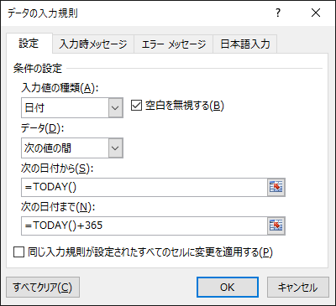

 |  |  |  |  | → | 2018-01-01

 |  |  |  |  |  | 正しい１年後の式↓
 |  |  |  |  |  | 2018-02-21

リスト型の見本１
 | 入力欄 | 特 徴 |  | 参照データ
 |  | 項目列記 |  | サイズ | 品名
 |  | アドレス指定 |  | 10 | A
 |  | 範囲名で指定 |  | 20 | B
 |  |  |  | 30 | C
 |  |  |  | 40 | D

データの範囲指定の見本１
 | 入力欄 |  | 特 徴
 |  |  | 数値
 |  |  | 日付
 |  |  | 文字数

日本語入力
 |  | 日本語ＯＮ
 |  | 半角英数
 |  | 自由

